斜角滾珠軸承剛性轉速估算
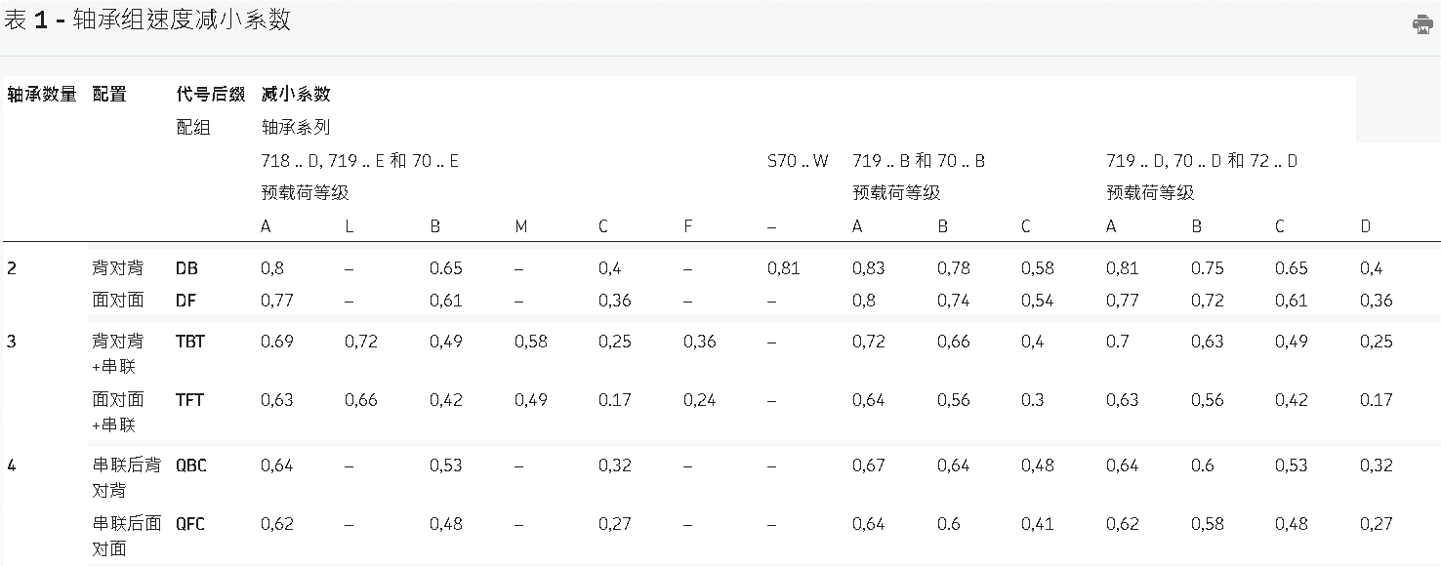
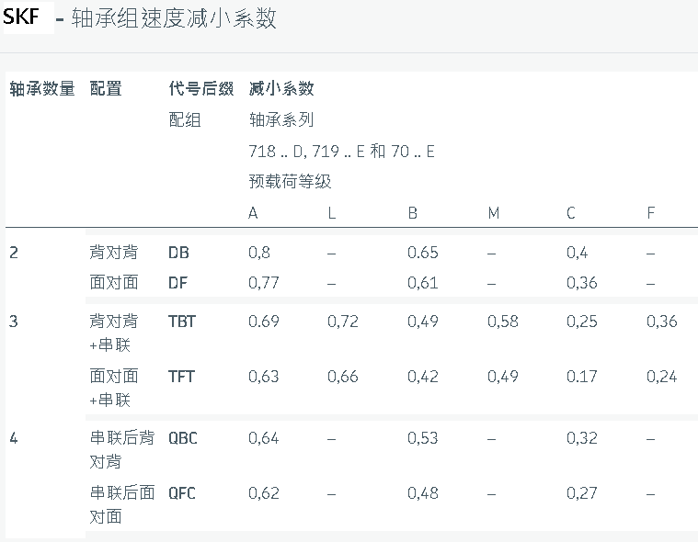
斜角滾珠軸承剛性估算
基本<> or >< 預壓力(DB、DF) | 35 | N(查型錄表) | 預壓係數 | 預壓等級
軸向剛性 | 23 | N/µm(查型錄表) | 軸承角度 | EL | L | M | H
預壓係數 | 6.5 | 查表 | 15 | 6.5 | 6 | 5 | 4.5
徑向剛性 | 149.5 | N/µm | 18 | 4.5
軸承容許迴轉速 | 32000 | RPM(查型錄表) | 25 | 2
定預壓速度係數 | 0.81 | 查表 | 30 | 1.4
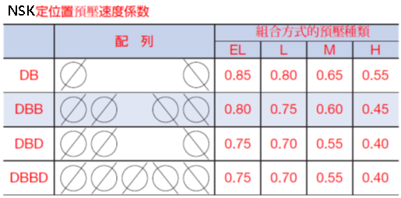
<> or >< 組裝後(DB、DF)最大容許轉速 | 25920 | RPM

採<<> 組合時有效預壓力(DBD、DFD) | 47.6 | N
軸向剛性 | 34.04 | N/µm
徑向剛性 | 230.23 | N/µm
定預壓速度係數 | 0.6 | 查表
組裝後最大容許轉速 | 19200 | RPM

採<<>> 組合時有效預壓力(DBB、DFF) | 70 | N
軸向剛性 | 46 | N/µm
徑向剛性 | 299 | N/µm
定預壓速度係數 | 0.62 | 查表
組裝後最大容許轉速 | 19840 | RPM
如果使用DT配置大O彈簧預壓最大容許轉速 | 28800 | RPM

採<<<>> 組合時有效預壓力(DBBD、DFFD) | 80.5 | N
軸向剛性 | 60.72 | N/µm
徑向剛性 | 394.68 | N/µm
定預壓速度係數 | 0.55 | 查表
組裝後最大容許轉速 | 17600 | RPM

球面滾子推力軸承計算預壓
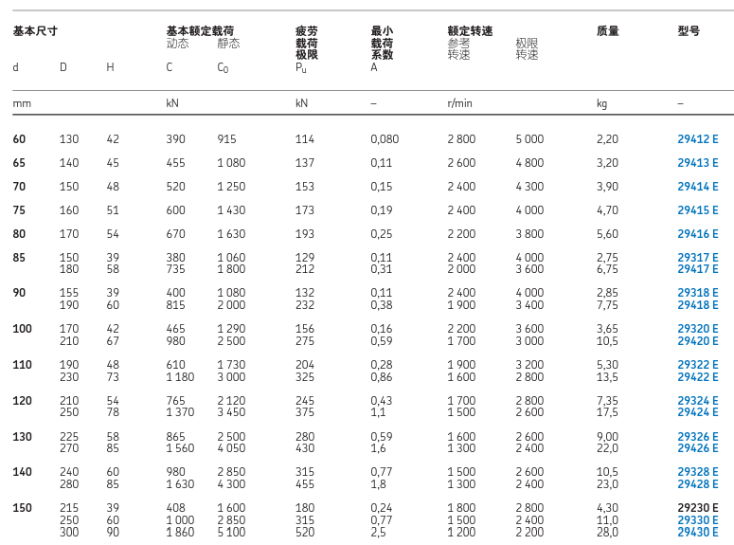
球面滾子推力軸承最小軸向荷載計算
(只供軸承軸向推力使用不受徑向載荷使用或徑向荷載≦軸向荷載時使用下式計算) |  |  |  | 如單獨使用沒有其餘軸承承受徑力向徑向荷載≧軸向荷載時使用下式計算
聯合荷載下的徑向推力Fr | 0.645 | kN |  | 聯合荷載下的徑向推力Fr | 1 | kN
基本額定荷載C0 | 1290 | kN | (查表) | 基本額定荷載C0 | 1290 | kN | (查表)
最小荷載係數 | 0.16 |  | (查表) | 最小荷載係數 | 0.16 |  | (查表)
轉速 | 3000 | rpm |  | 轉速 | 2500 | rpm
最小預壓力 | 2.085 | kN |  | 最小預壓力 | 2.8 | kN

斜角滾珠軸承壽命計算
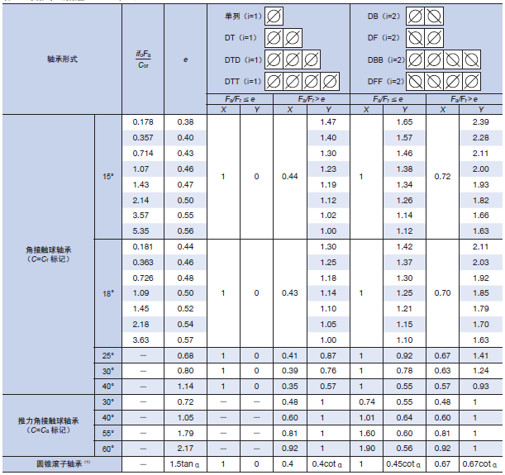
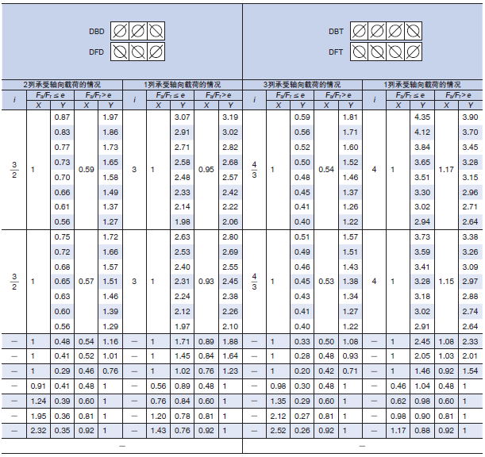
斜角滾珠軸承壽命計算
基本额定動荷載 | 24000 | N
施與軸承的軸向力(Fa) | 1200 | N
施與軸承的徑向力(Fr) | 1 | N
軸徑向力比值e | 1200
軸承角度配置之軸向荷載係數(X) | 0.35 | (依據e值大小查表輸入X係數)
軸承角度配置之徑向荷載係數(Y) | 0.57 | (依據e值大小查表輸入Y係數)
荷載的軸承數量 | 1
複列時基本额定動荷載修正荷載 | 24000 | N
軸承轉速 | 4000 | rpm
當量動载荷 | 420.57 | N
在固定最高轉速時軸承運轉壽命 | 774297.06317 | 小時
 | 88.390075704 | 年

